Адаптер
№ | Фотография | Артикул | Товар | Розничная цена EUR | Новая цена(скидка) | Скидка
1 | 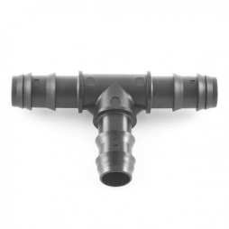 | 3434.1616 | Адаптер Plast Project 16хПЭ труба-16 LD | 0.51 | 0.51

 | 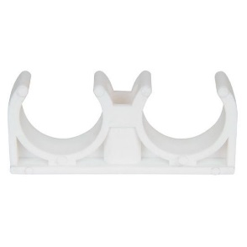

Краны
№ | Фотография | Артикул | Товар | Розничная цена EUR | Новая цена(скидка) | Скидка
1 | 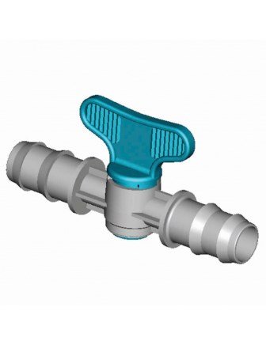 | 4710.0160 | Кран Plast Project со штуцером D16x16 | 1.72 | 1.72
2 | 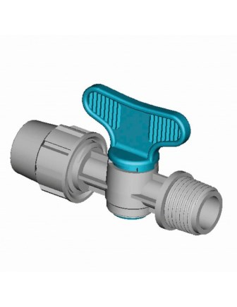 | 3970.016D | Кран Plast Project с накидной гайкой PN4 D16хН3/4" | 1.22 | 1.22
3 | 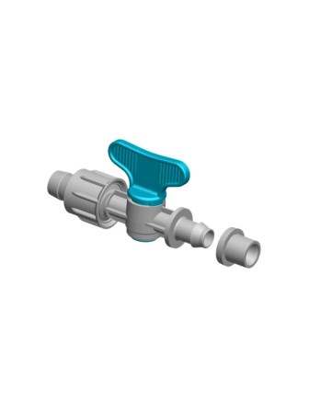 | 4244.0170L | Кран Plast Project с уплотительным кольцом PE OR PVC 17/D | 1.22 | 1.22
4 |  | 3970.016D | Кран Plast Project с накидной гайкой PN4 D16хН3/4" | 1.22 | 1.22
5 | 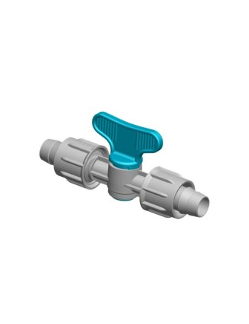 | 3960.0160 | Кран Plast Project с накидной гайкой Р№4 D16х16 | 1.38 | 1.38
6 |  | 4245.0170 | Кран Plast Project с уплотнительным кольцом х PE OR PVC 17/D | 1.33 | 1.33

Муфта
№ | Фотография | Артикул | Товар | Розничная цена EUR | Новая цена(скидка) | Скидка
1 | 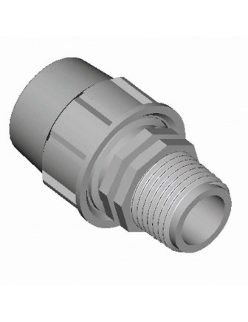 | 6520.016D | Муфта Plast Project с накидной гайкой D16хН 3/4" | 0.59 | 0.59
2 | 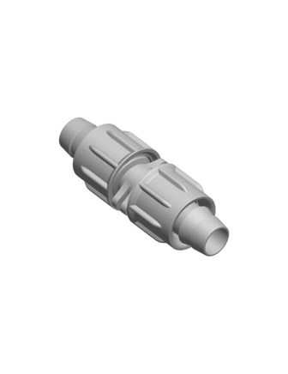 | 3610.0170 | Муфта Plast Project для капельной ленты D17 | 0.34 | 0.34
3 | 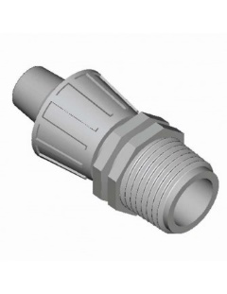 | 3020.016С | Муфта Plast Project с накидной гайкой D16хН1/2" | 0.51 | 0.51
4 |  | 3020.016D | Муфта Plast Project с накидной гайкой D16 х Н 3/4" | 0.51 | 0.51
5 | 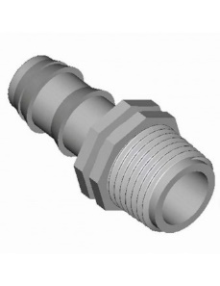 | 2914.016D | Муфта Plast Project со штуцером D16хН 3/4" | 0.22 | 0.22
6 |  | 2914.016C | Муфта Plast Project со штуцером D16хН1/2" | 0.22 | 0.22

Стойки
№ | Фотография | Артикул | Товар | Розничная цена EUR | Новая цена(скидка) | Скидка
1 | 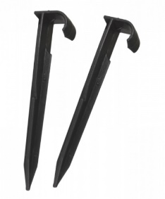 | 1228.0160 | Стойка Plast Project для капельного полива Н-18см | 0.18 | 0.18
2 |  | 1228.0016 | Стойка Plast Project для капельного полива Н-18см (Арт.1228.0016) | 0.18 | 0.18

Трубки
№ | Фотография | Артикул | Товар | Розничная цена EUR | Новая цена(скидка) | Скидка
1 | 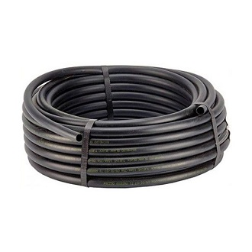 | PEA01606050 | Трубка Plast Project ПЭ D16 PN 6 (Моток 50MT) | 38.64 | 38.64
2 |  | PEA01604050 | Трубка Plast Project ПЭ D16 PN 4 (Моток 50MT) | 33.12 | 33.12

Углы
№ | Фотография | Артикул | Товар | Розничная цена USD | Новая цена(скидка) | Скидка
1 | 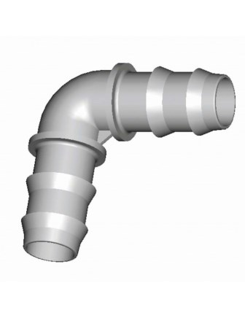 | 6220.016D | Угол Plast Project со штуцером D16xН3/4" | 0.3 | 0.3
2 |  | 6210.0160 | Угол Plast Project D16x16 | 0.23 | 0.23

Штуцеры
№ | Фотография | Артикул | Товар | Розничная цена USD | Новая цена(скидка) | Скидка
1 | 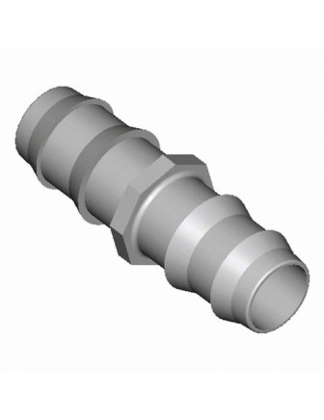 | 6010.0160 | Штуцер Plast Project D16x16 | 0.14 | 0.14
2 | 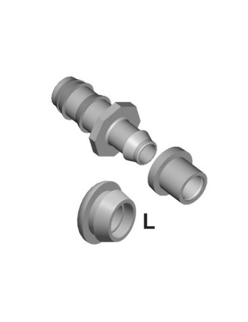 | 2924.016L | Штуцер Plast Proje с уплотнительным кольцом D16 | 0.3 | 0.3

